상품제안서
로이브라운 우든 헤어브러쉬 4종 | 상품코드: S40198

 |  |  |  |  |  |  | 02-713-8555 | www.synergygift.co.kr
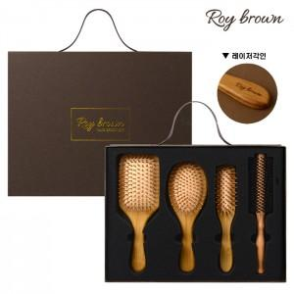

【상세/제작정보】 | <p><span style="font-size: 14pt;">※ 기본 수량 미만 발주 진행시 별도 문의 바랍니다.</span></p>

【인쇄/포장옵션】 | 레이저 / 포장불가능

【공급단가】 | 수량 | 20~ | 50~ | 100~ | 300~ | 1,000~
*VAT별도 | 단가 | 16,370원 | 15,370원 | 14,870원 | 14,250원 | 13,750원

【상품 URL】 | https://www.synergygift.co.kr:443/src/goods_detail.php?gdno=40198

